Dashboard
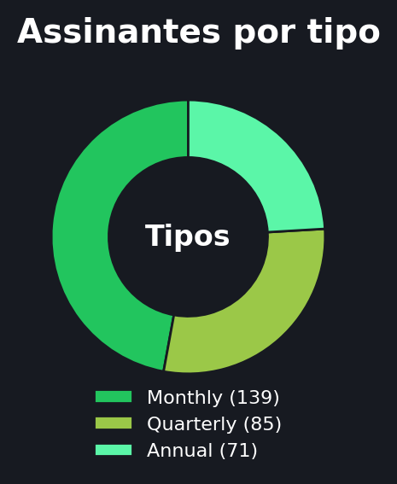
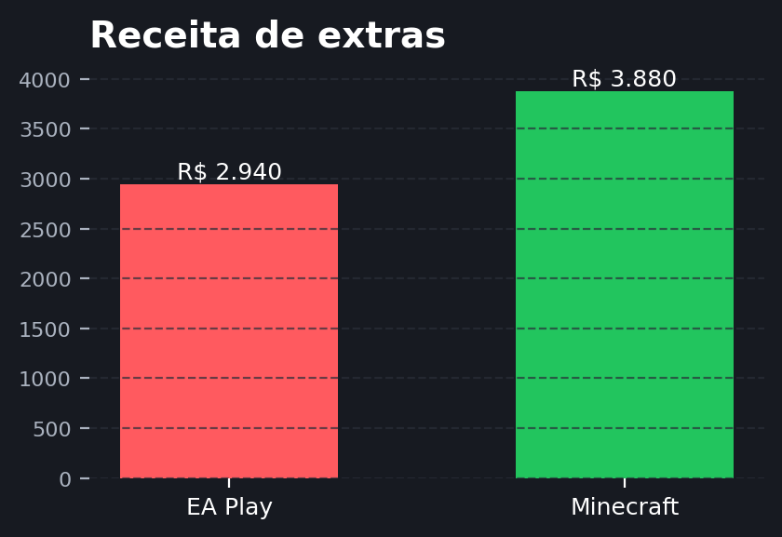
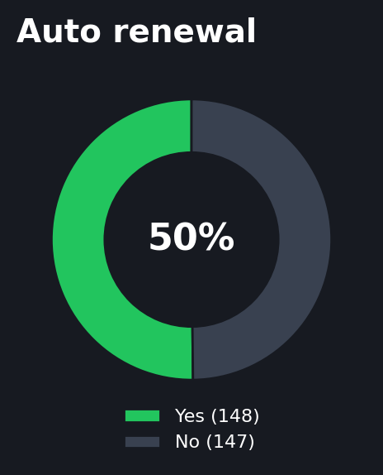
XBOX GAME PASS SALES DASHBOARD

Painel executivo com foco em receita, planos, assinatura e monetização de extras

Receita Total | Assinantes |  | Ticket Médio |  | Auto Renewal
R$ 7.633 | 295 |  | R$ 25,87 |  | 50,2%

Valor final pago pelos clientes | Total de registros válidos |  | Receita média por assinatura |  | Clientes com renovação ativa

Cupons | Plano Líder |  | EA Play |  | Minecraft
R$ 2.122 | Ultimate |  | R$ 2.940 |  | R$ 3.880

Descontos concedidos | Maior receita no período |  | Receita do extra EA Play |  | Receita do add-on Minecraft

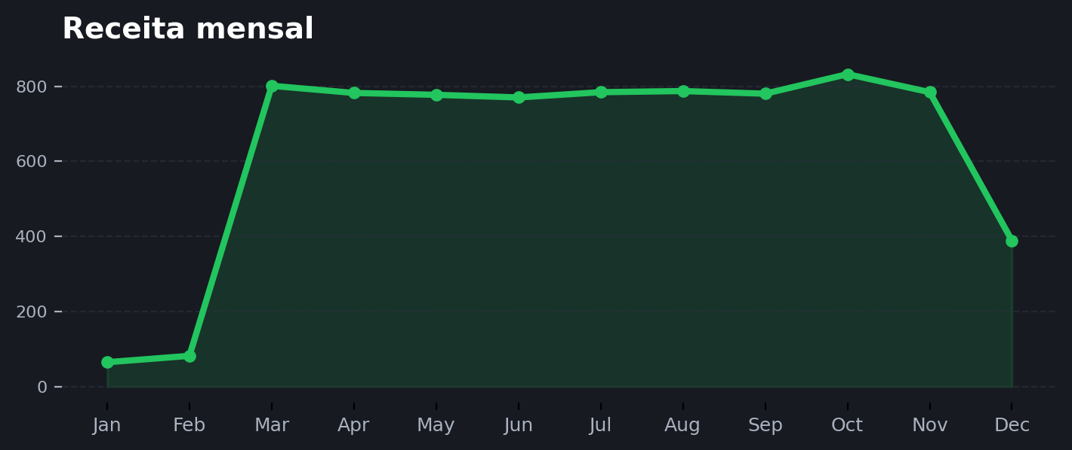
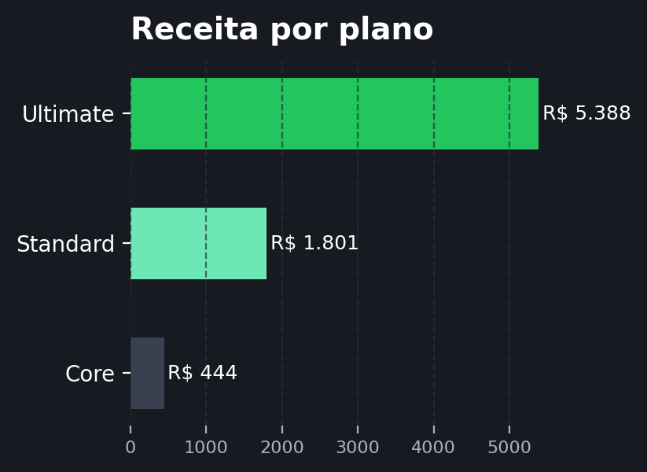
Receita ao longo do ano |  |  |  | Insights |  | Receita por plano
 |  |  |  | • O plano Ultimate concentra a maior parte da receita. • A taxa de auto renewal está em 50%. • Minecraft gera R$ 3.880, acima de EA Play. • Outubro foi o pico de faturamento mensal.

Mix de assinaturas |  | Monetização de extras |  |  |  | Renovação automática

